Лист1
F =(float) | 100000
T = (в днях,т.е.int) | 30
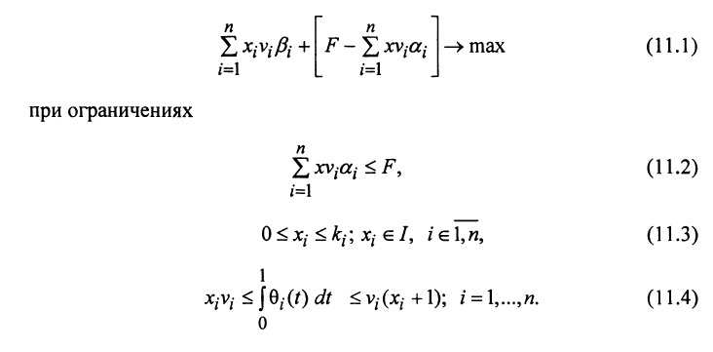
 | альфа (float) | бета (float) | v(int) | V(int) | тета (функция времени)
Товар 1 | 10.00 | 20.00 | 10 | 1000 | 3
Товар 2 | 51.00 | 70.00 | 10 | 1000 | 5
Товар 3 | 105.00 | 125.00 | 10 | 1000 | 4

Товар n

